PCB_Intan
U1 |  | U2 |  |  |  |  | U2 |  | U1
63 | 0 | 127 | 64 |  |  | 64 | 127 | 0 | 63
62 | 1 | 126 | 65 |  |  | 65 | 126 | 1 | 62
61 | 2 | 125 | 66 |  |  | 66 | 125 | 2 | 61
60 | 3 | 124 | 67 |  |  | 67 | 124 | 3 | 60
59 | 4 | 123 | 68 |  |  | 68 | 123 | 4 | 59
58 | 5 | 122 | 69 |  |  | 69 | 122 | 5 | 58
57 | 6 | 121 | 70 |  |  | 70 | 121 | 6 | 57
56 | 7 | 120 | 71 |  |  | 71 | 120 | 7 | 56
55 | 8 | 119 | 72 |  |  | 72 | 119 | 8 | 55
54 | 9 | 118 | 73 |  |  | 73 | 118 | 9 | 54
53 | 10 | 117 | 74 |  |  | 74 | 117 | 10 | 53
52 | 11 | 116 | 75 |  |  | 75 | 116 | 11 | 52
51 | 12 | 115 | 76 |  |  | 76 | 115 | 12 | 51
50 | 13 | 114 | 77 |  | Flip horizontally! | 77 | 114 | 13 | 50
49 | 14 | 113 | 78 |  | b/c we actually connect | 78 | 113 | 14 | 49
48 | 15 | 112 | 79 |  |  | 79 | 112 | 15 | 48
47 | 16 | 111 | 80 |  | U4 (flex pcb layout) to | 80 | 111 | 16 | 47
46 | 17 | 110 | 81 |  | U1 (rigid pcb adapter) | 81 | 110 | 17 | 46
45 | 18 | 109 | 82 |  |  | 82 | 109 | 18 | 45
44 | 19 | 108 | 83 |  |  | 83 | 108 | 19 | 44
43 | 20 | 107 | 84 |  |  | 84 | 107 | 20 | 43
42 | 21 | 106 | 85 |  |  | 85 | 106 | 21 | 42
41 | 22 | 105 | 86 |  |  | 86 | 105 | 22 | 41
40 | 23 | 104 | 87 |  |  | 87 | 104 | 23 | 40
39 | 24 | 103 | 88 |  |  | 88 | 103 | 24 | 39
38 | 25 | 102 | 89 |  |  | 89 | 102 | 25 | 38
37 | 26 | 101 | 90 |  |  | 90 | 101 | 26 | 37
36 | 27 | 100 | 91 |  |  | 91 | 100 | 27 | 36
35 | 28 | 99 | 92 |  |  | 92 | 99 | 28 | 35
34 | 29 | 98 | 93 |  |  | 93 | 98 | 29 | 34
33 | 30 | 97 | 94 |  |  | 94 | 97 | 30 | 33
32 | 31 | 96 | 95 |  |  | 95 | 96 | 31 | 32
na | na | na | na |  |  | na | na | na | na
na | na | na | na |  |  | na | na | na | na
na | na | na | na | Letters here |  | na | na | na | na
na | na | na | na |  |  | na | na | na | na

U3 |  | U4 |  |  |  |  | U4 |  | U3

U1
U2
 |  |  | Orientation
 |  |  | is shown here

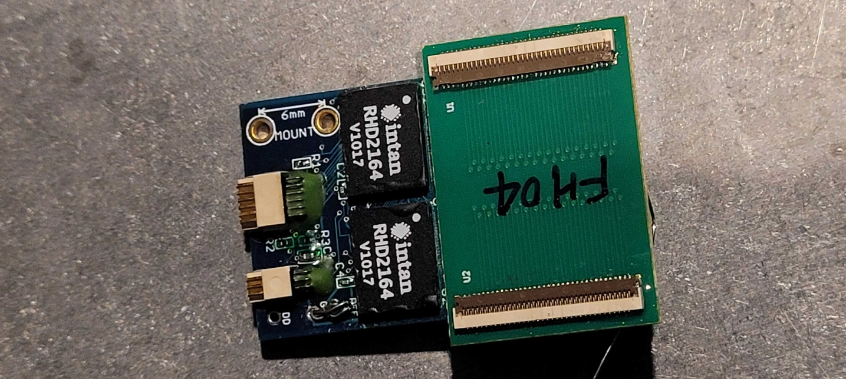
U3
U4

